关系图
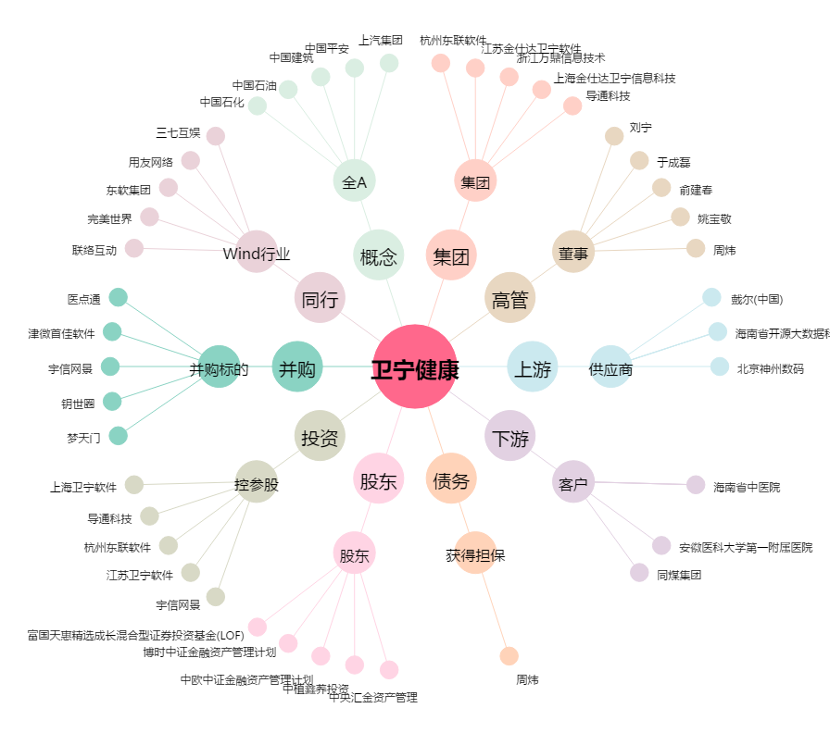
卫宁健康[300253.SZ] - 关系概览图

